상품제안서
하드양장 형광필름 메모함 | 상품코드: S05547

 |  |  |  |  |  |  | 02-713-8555 | www.synergygift.co.kr
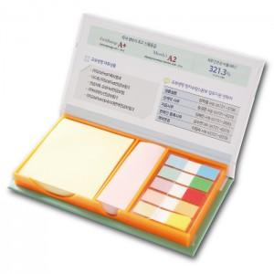 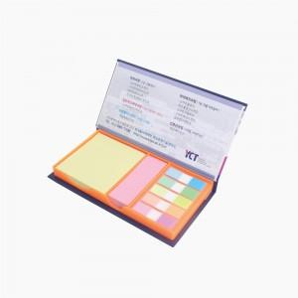

【상세/제작정보】 | 다양한 내지구성과 견출지로 사용 가능한 팝업 형광필름 메모함

【인쇄/포장옵션】 | 표지컬러 내지먹1도 / 포장불가능

【공급단가】 | 수량 | 100~ | 300~ | 500~ | 1,000~ | 3,000~
*VAT별도 | 단가 | 3,440원 | 2,470원 | 2,020원 | 1,870원 | 1,750원

【상품 URL】 | https://www.synergygift.co.kr:443/src/goods_detail.php?gdno=15639

